Sheet1
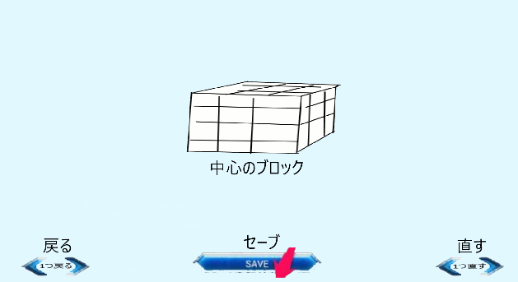
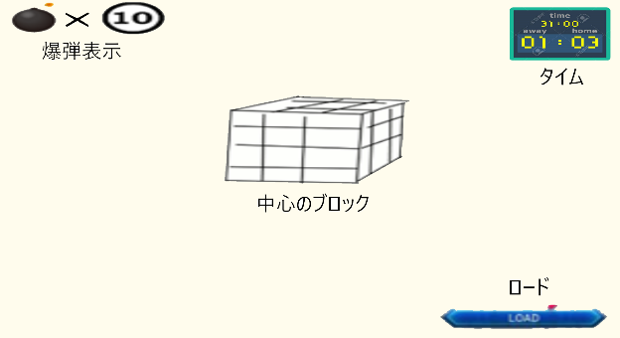
項目 | ID | シーン | 理由 | 数値
要望 |  | エディター
 | 1 | ・ブロック切り替え | 爆弾とブロックが変えれないため
 | 2 | ・通常ブロック追加
 | 3 | ・セーブボタン追加 | セーブボタンが無いため | x = 734,y = 966(左上の座標)
 | 4 | ・1つ戻るボタン追加 | 戻るボタンが無いため | x = 83,y = 980(左上の座標)
 | 5 | ・逆戻り追加 | 戻り過ぎた時に戻せるため | x = 1664,y = 985(左上の座標)
 | 6 | ・範囲指定し追加、削除 | 一回で作れれば楽になるから | 最大範囲x＝5,y＝5,z＝5
 | 7 | ・全て消さない | 全て消すと置けなくなるため
 |  | ゲームシーン
 | 8 | ・ロードボタン追加 | ロードボタンが無いため | x = 1400,y = 970(左上の座標)
 | 9 | ・爆弾数表示 | 何個あるかわからないため | x = 25,y = 3(左上の座標)
 | 10 | ・タイム追加 | 掛かった時間を表示するため
 | 11 | ・タイム表示 | タイムを知るため | x = 1600,y = 20(左上の座標)
 | 12 | ・ブロック自動生成 | ロードをしなくても遊べるため

 |  |  | 配置イメージ図
 |  |  | エディター | ゲームシーン
 |  |  | 図 | 図

